상품제안서
스포츠 쿨링 요술 타올 / 쿨타올 / 스포츠타올 / 냉 타올 / 쿨수건 | 상품코드: F28448

 |  |  |  |  |  |  | 02-412-0044 | www.easy1.co.kr
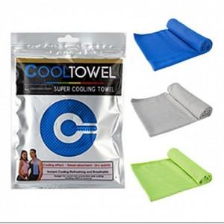

【상세/제작정보】 | <p>인쇄관련 별도문의</p>

【인쇄/포장옵션】 | 실크 / 포장불가능

【공급단가】 | 수량 | 400~ | 800~ | 3,000~ | 5,000~ | 10,000~
*VAT별도 | 단가 | 1,300원 | 1,280원 | 1,250원 | 1,200원 | 1,150원

【상품 URL】 | https://easy1.co.kr:443/src/goods_detail.php?gdno=28448

